ภาพรวม
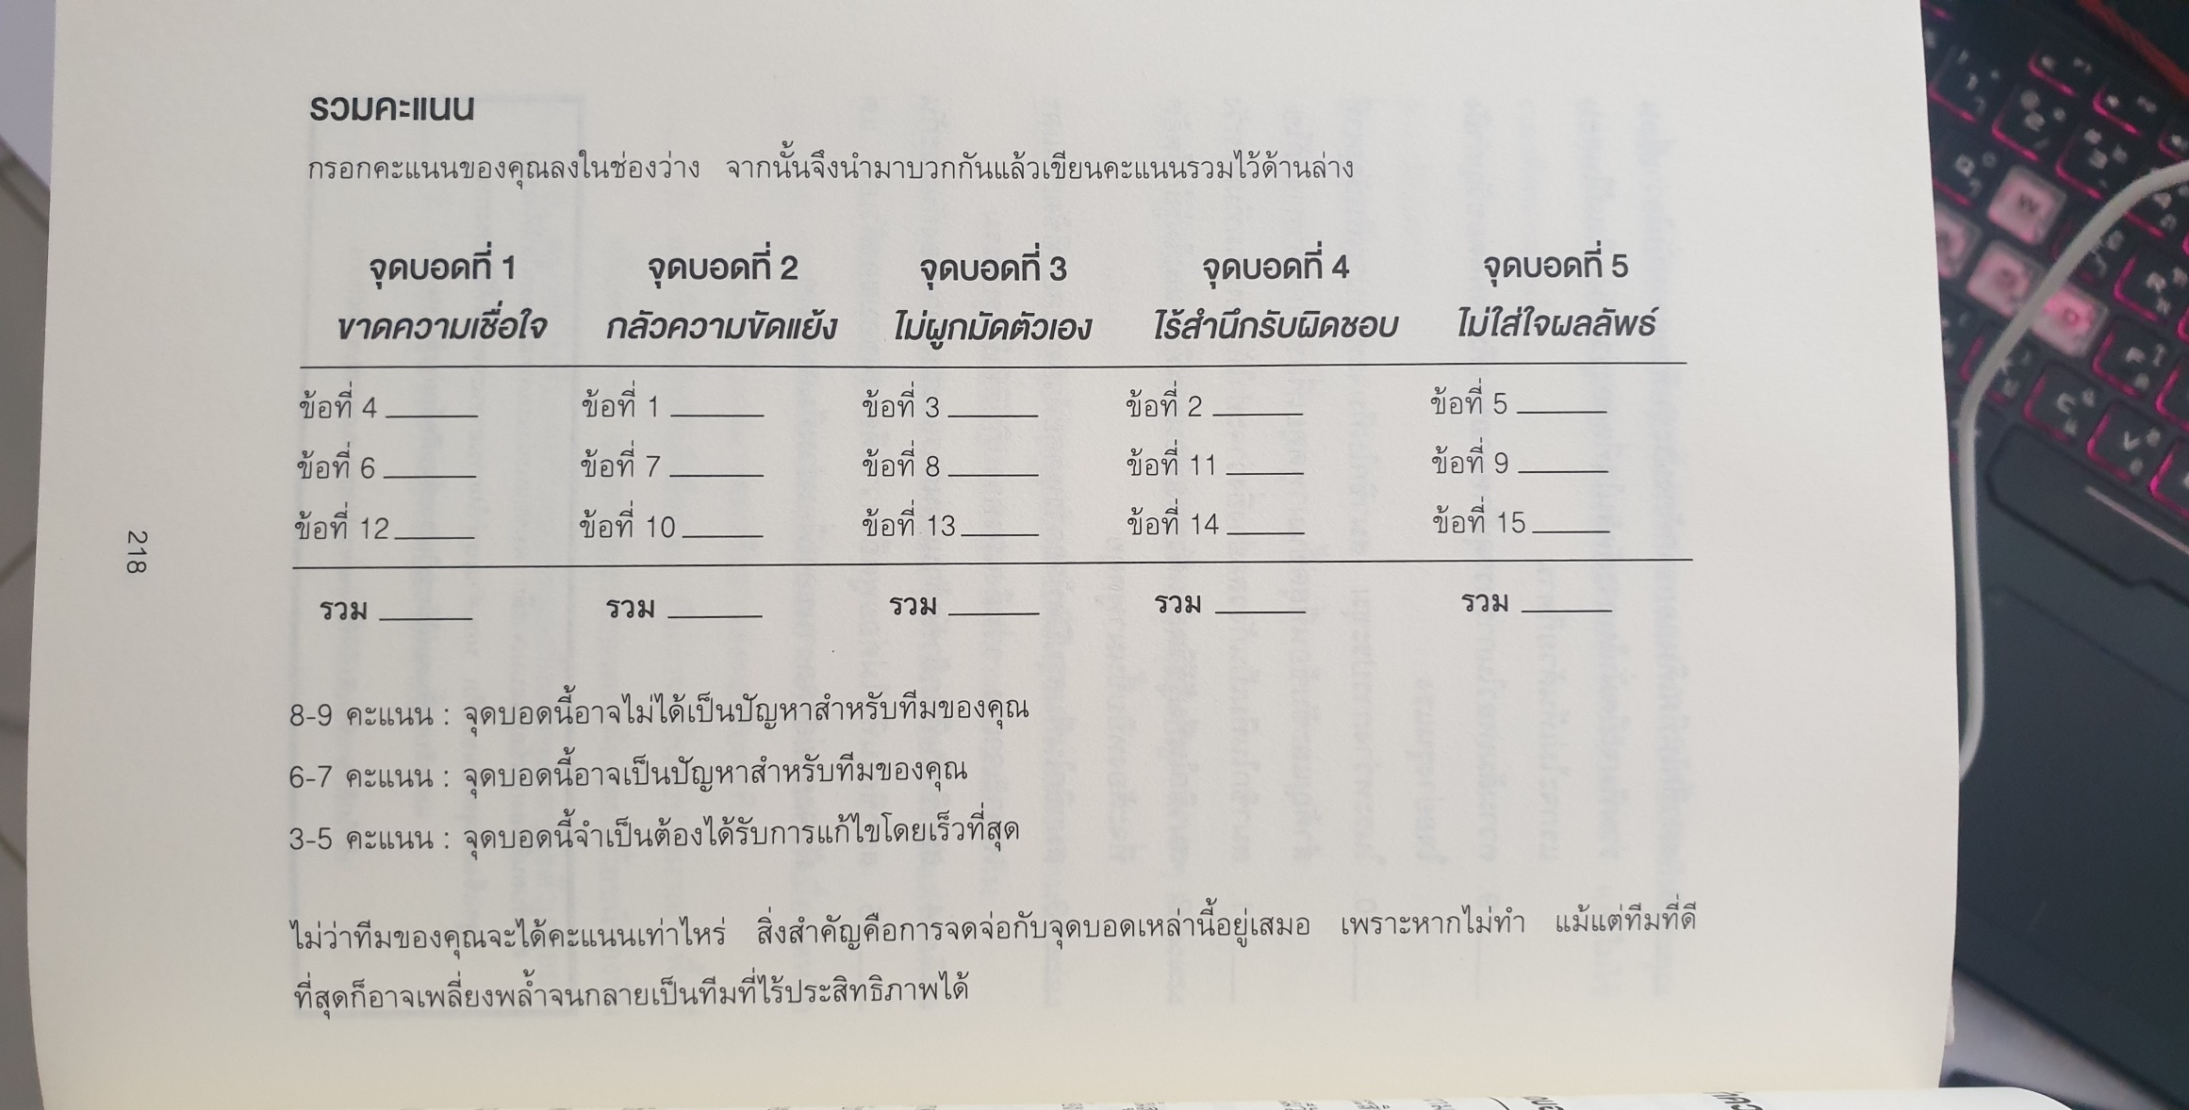
ภาพรวมของพีระมิด
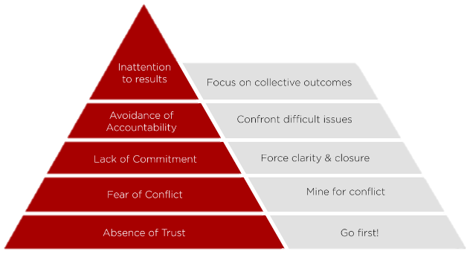

 |  |  |  |  |  | ไม่ใส่ใจผลลัพธ์

 |  |  |  |  | ไร้สำนึกรับผิดชอบ

 |  |  |  | ไม่ยึดมั่นในทีม

 |  |  | กลัวความยัดแย้ง

 |  | ขาดความเชื่อใจ

 | ในทางกลับกับกัน ทีมที่ดีจะ
 |  | 1) | เชื่อใจกัน
 |  | 2) | เข้าร่วมในความขัดแย้งอย่างเต็มที่
 |  | 3) | ยึดมั่นในการตัดสินใจและแผนของทีม
 |  | 4) | รับผิดชอบร่วมกันในการทำให้คนในทีมทำตามแผนที่วางไว้
 |  | 5) | พุ่งเป้าไปที่การบรรลุเป้าหมายของทีม

การประเมินทีม

 | วิธีทำ: | อ่านข้อความต่อไปนี้แล้วให้คะแนนว่ามันเกิดขึ้นกับทีมของคุณบ่อยแค่ไหน
 |  | สิ่งสำคัญคือ ต้องประเมินอย่างตรงไปตรงมา และไม่ใช้เวลาคิดนานเกินไป
 |  | 3 | = | เป็นประจำ
 |  | 2 | = | บางครั้ง
 |  | 2 | = | แทบไม่เคย

 |  | 1) | สมาชิกในทีมกระตือรีอร้นที่จะพูดคุยถึงปัญหาต่างๆ อย่างตรงไปตรงมา
 |  | 2) | สมาชิกในทีมกล้าพูดเมื่อเห็นเพื่อนร่วมทีมแสดงความบกพร่อง
 |  | 3) | สมาชิกในทีมรู้ว่าเพื่อนร่วมทีมกำลังทำอะไร และมันส่งดีต่อทีมมากแค่ไหน
 |  | 4) | สมาชิกในทีมกล่าวคำขอโทษอย่างจริงจังและทันที เมื่อพูดหรือทำในสิ่งในสิ่งที่ไม่เหมาะสมหรืออาจส่งผลเสียต่อทีม
 |  | 5) | สมาชิกในทีมยินดีเสียสละ เพื่อผลประโยชน์ของทีม
 |  | 6) | สมาชิกในทีมยอมรับจุดอ่อนและข้อผิดพลาดของตัวเองอย่างเปิดอก
 |  | 7) | การประชุมของทีมมีพลังและไม่น่าเบื่อ
 |  | 8) | สมาชิกในทีมเดินออกจากห้องประชุมด้วยความมั่นใจว่า เพื่อนร่วมทีมจะยึดมั่นในการตัดสินใจร่วมกัน ถึงแม้ในตอนแรกจะไม่เห็นด้วยก็ตาม
 |  | 9) | ความล้มเหลวในการบรรลุเป้าหมายของทีม ส่งผลต่อขวัญกำลังใจอย่างรุนแรง
 |  | 10) | ในระหว่างการประชุม สมาชิกในทีมจะหยิบประเด็นปัญหาที่สำคัญและซับซ้อนที่สุดขึ้นมาพูดคุยเพื่อช่วยกันหาทางแก้ไข
 |  | 11) | สมาชิกในทีมเป็นกังวลอย่างยิ่งว่าจะทำให้เพื่อนร่วมทีมผิดหวัง
 |  | 12) | สมาชิกในทีมรู้ชีวิตส่วนตัวของเพื่อนร่วมทีม และไม่รู้สึกอึดอัดที่จะต้องหยิบขึ้นมาพูดคุย
 |  | 13) | สมาชิกในทีมสรุปปิดท้ายการพูดคุย ด้วยทางออกที่ชัดเจนและเฉพาะเจาะจง รวมถึงแนวทางปฎิบัติที่เป็นรูปธรรม
 |  | 14) | สมาชิกในทีมกล้าคัดค้านแผนการและแนวทางของกันและกัน
 |  | 15) | สมาชิกในทีมไม่ค่อยพูดคุยถึงความดีความชอบของตัวเอง แต่มักยกย่องผลงานของเพื่อนร่วมทีมคนอื่นๆ

